Sheet1
 | TEST CASE WARE HOUSE SYSTEM MANUAL REPORT |  | LINKNYA:
 |  |  | http://dipl-warehouse-system.herokuapp.com/
 | Kelompok 9

Test Case ID | Tase Case Name | Test Case Description | Test Case Step | Test Data | Expected Results | Actual Results | Status (Passed/Fail) | Catatan

TC-01 | Barang yang diinputkan sesuai. | Memastikan inputkan data Barang yang sesuai form yang tersedia dengan data yang benar | 1. Login ke Warehouse System sebagai ucok. 2. Buka halaman Barang (Manajemen Barang) 3. Klik tombol 'Tambah Barang Baru' 3. Isi field pada form Tambah Barang dengan lengkap hingga semua terisi. 3. Klik tombol Selanjutnya. | Email: ucok@email.com Password: password Nama barang, kategori, jumlah barang, pilihan gudang, pilihan ruangan, dan pilihan kode kendaraan diisi semua. | Data berhasil diinput dan menampilkan id, user id, kode gudang, nama barang, dan jumlah barang. | Data berhasil diinput dan menampilkan id, user id, kode gudang, nama barang, dan jumlah barang. | Passed | 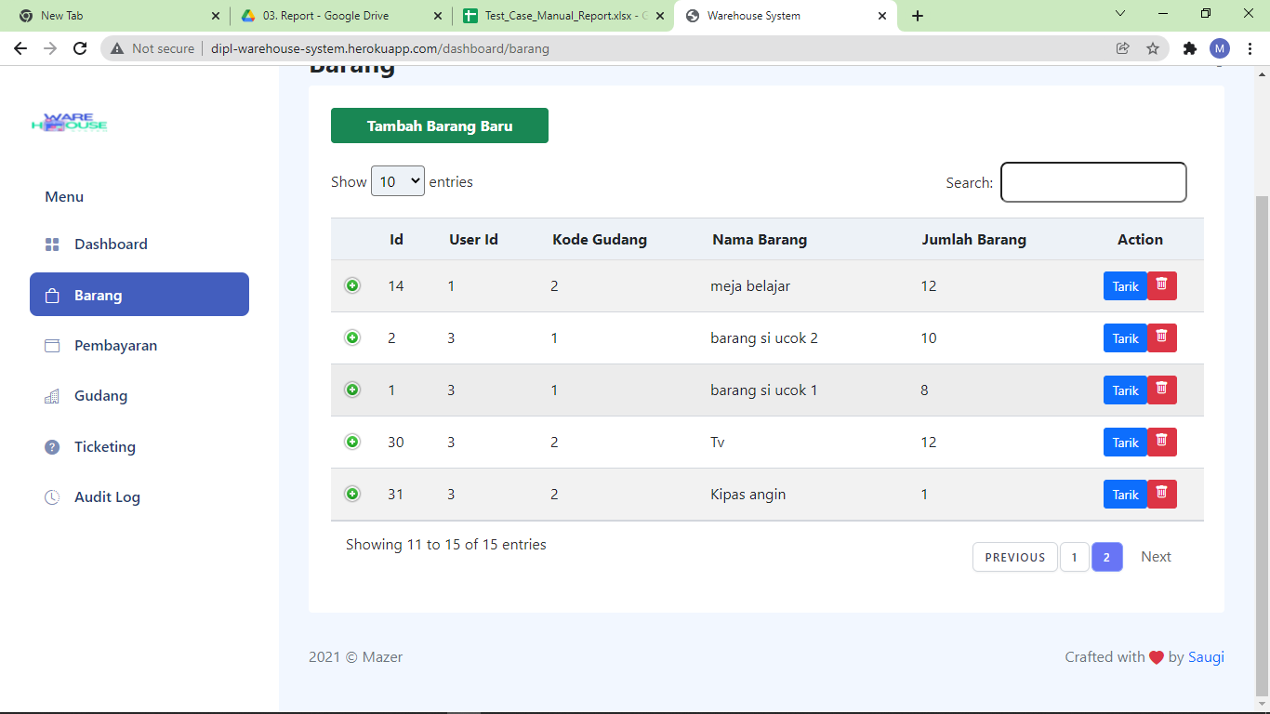
TC-02 | Barang yang diinputkan tidak sesuai. | Memastikan inputkan data barang yang tidak sesuai dengan data yang salah pada form input barang tidak tersimpan | 1. Login ke Warehouse System sebagai ucok. 2. Buka halaman Barang (Manajemen Barang) 3. Klik tombol 'Tambah Barang Baru' 4. Kosongkan field 'Ruangan' 5. Lengkapi pengisian field lainnya pada form di halaman Tambah Barang. 6. Klik tombol Selanjutnya. | Email: ucok@email.com Password: password Terdapat 1 data diantara data di atas (yang ada pada form) yang tidak terisi. | Data tidak berhasil diinput karena tidak sesuai dan sistem tidak akan menampilkan apa-apa. | Data tidak berhasil diinput karena tidak sesuai dan sistem tidak akan menampilkan apa-apa. | Passed | 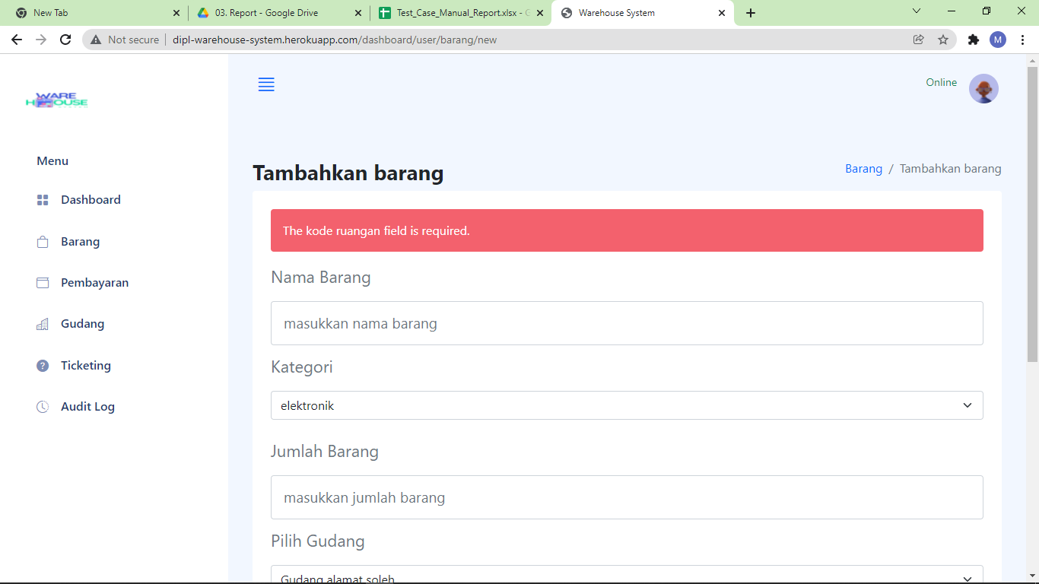
TC-03 | Barang yang ditarik sesuai. | Memastikan menarik (mendelete) barang yang ditentukan dan mengecek apakah barang yang ditentukan sudah tidak tersimpan dalam list management | 1. Login ke Warehouse System sebagai ucok. 2. Buka halaman Barang (Manajemen Barang) 3. Klik tombol 'Tarik' yang terletak di samping barang yang ingin ditarik. 4. Pilih jumlah barang yang akan ditarik (apabila lebih dari 1) pada alert yang muncul. 5. Klik OK pada alert yang muncul. | Email: ucok@email.com Password: password Memilih barang yang sesuai yang ingin ditarik yang mana, barang berhasil terhapus dari list manajemen barang. | Data barang berhasil ditarik karena sesuai dan sistem akan menampilkan tabel barang yang sudah diperbarui. | Data barang berhasil ditarik karena sesuai dan sistem akan menampilkan tabel barang yang sudah diperbarui. | Passed | 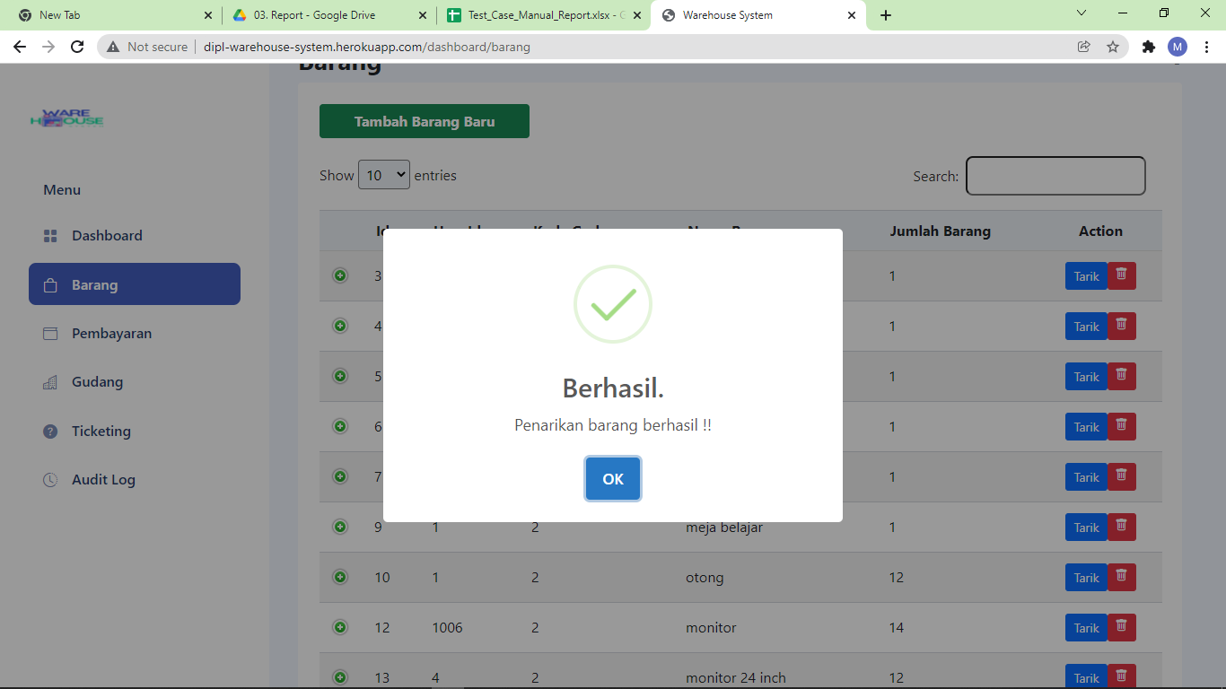
TC-04 | Barang yang ditarik tidak sesuai. | terdapat konfirmasi sebelum barang yang ditentukan ditarik (delete) | 1. Login ke Warehouse System sebagai ucok. 2. Buka halaman Barang (Manajemen Barang) 3. Klik tombol 'Tarik' yang terletak di samping barang yang tidak ingin ditarik. 4. Alert akan muncul, klik pada halaman bebas agar alert menghilang sehingga proses penarikan gagal. | Membatalkan penarikan barang dengan mengklik ‘Tidak’ pada alert message yang muncul sebelum barang berhasil terhapus dari list manajemen barang. | Data barang tidak berhasil ditarik karena tidak sesuai dan sistem akan menampilkan tabel barang terkini. | Data barang tidak berhasil ditarik karena tidak sesuai dan sistem akan menampilkan tabel barang terkini. | Passed | 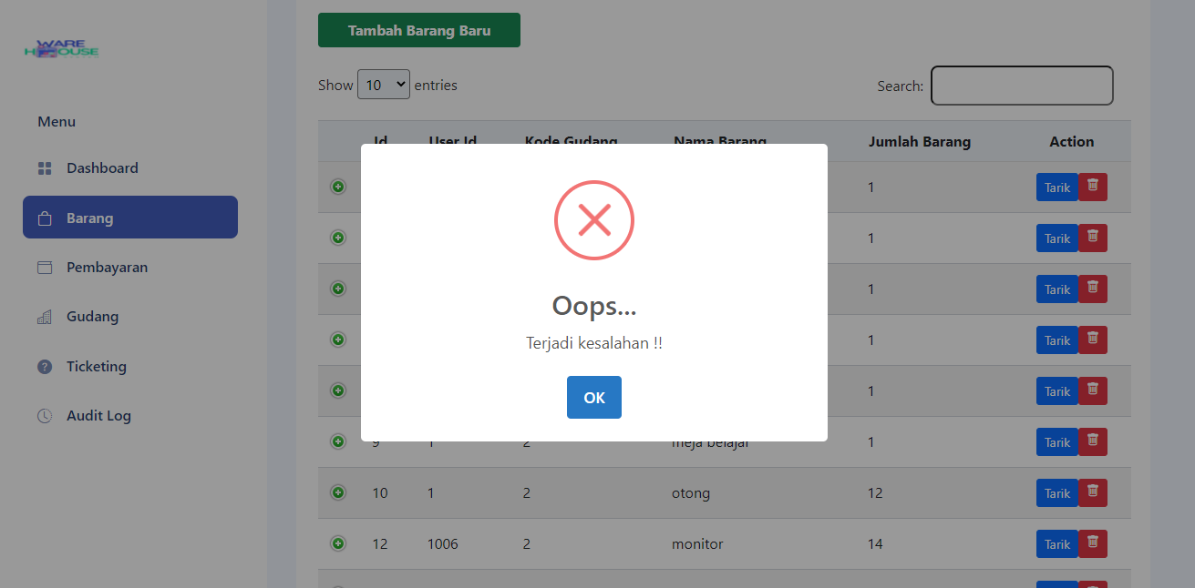
TC-05 | Tidak ada barang yang bisa ditarik. | Ketika list kosong tidak dapat melakukan penarikan barang | 1. Login ke Warehouse System sebagai lalala. 2. Buka halaman Barang (Manajemen Barang) 3. Akan muncul halaman Barang yang kosong. 4. Tidak dapat melakukan proses penarikan. | email: lalala@email.com password: lala1234 List manajemen barang kosong, maka tidak tersedia menu untuk melakukan penarikan barang. | Data tidak dapat ditarik karena list kosong dan sistem menampilkan halaman barang yang kosong. | Data tidak dapat ditarik karena list kosong dan sistem menampilkan halaman barang yang kosong. | Passed | 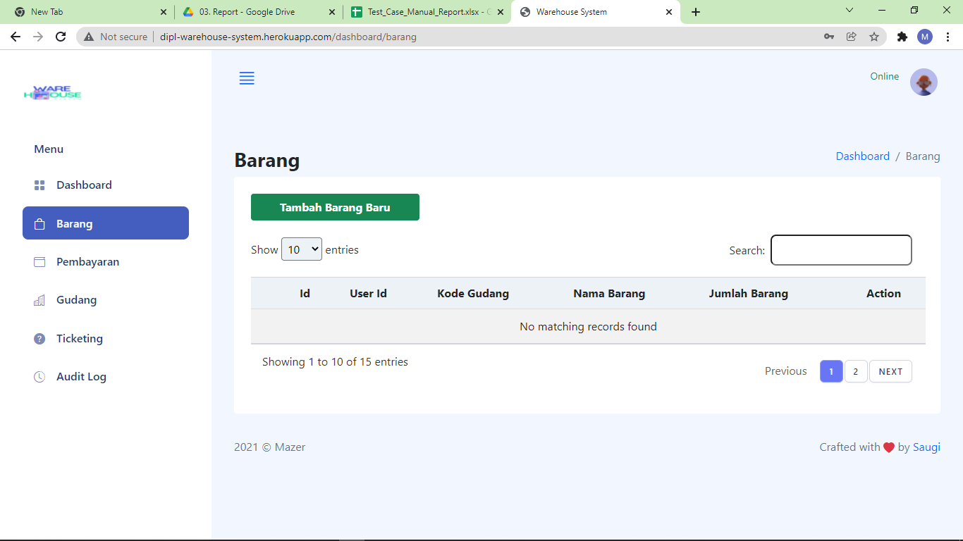
TC-06 | form registrasi diinputkan dengan benar. | Menginputkan data registrasi dengan benar dan sesuai | 1. Buka Halaman Daftar Akun (Registrasi) 2. Isi field pada form Daftar Akun dengan lengkap hingga semua terisi. 3. Klik tombol Daftar. | nama lengkap: budi solihin email: budis@email.com password: budi1234 confirm password: budi1234 alamat: jl. pejuang no.1 tanggal lahir: 1 januari 2001 jenis kelamin: pria | Akun berhasil dibuat dan sistem menampilkan halaman dashboard. | Akun berhasil dibuat dan sistem menampilkan halaman dashboard. | Passed | 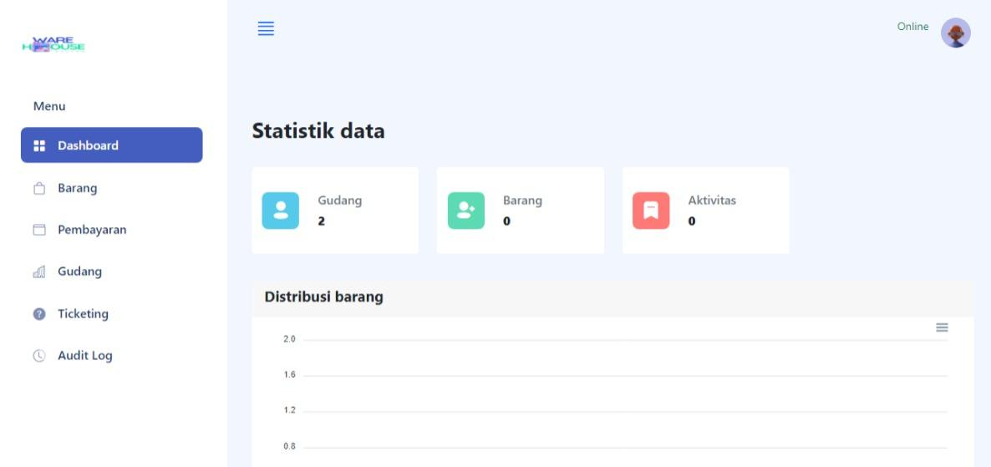
TC-07 | Email terisi asal (bukan domain yang sudah tersedia). | domain email pada form input email diisi acak | 1. Buka Halaman Daftar Akun (Registrasi) 2. Cari field 'Email' 3. Isi field 'Email' dengan 'hehehe@rocket' untuk memasukkan email yang acak ke dalam sistem. 4. Lengkapi pengisian field lainnya pada form di halaman Daftar Akun. 5. Klik tombol Daftar. | nama lengkap: budi solihin email: hehehe@rocket password: budi1234 confirm password: budi1234 alamat: jl. pejuang no.1 tanggal lahir: 1 januari 2001 jenis kelamin: pria | Tidak dapat mendaftar karena email yang diinputkan tidak valid. | Akun tetap berhasil dibuat dengan email yang tidak valid dan sistem menampilkan halaman dashboard. | Fail | 
TC-08 | Nama lengkap tidak terisi. | form input nama lengkap dikosongkan | 1. Buka Halaman Daftar Akun (Registrasi) 2. Kosongkan field 'Nama Lengkap' 3. Lengkapi pengisian field lainnya pada form di halaman Daftar Akun. 4. Klik tombol Daftar. |  | Tidak dapat mendaftar karena Nama lengkap belum terisi. | Tidak dapat mendaftar, karena sistem meminta agar field 'Nama Lengkap' terisi dengan menampilkan alert. | Passed | 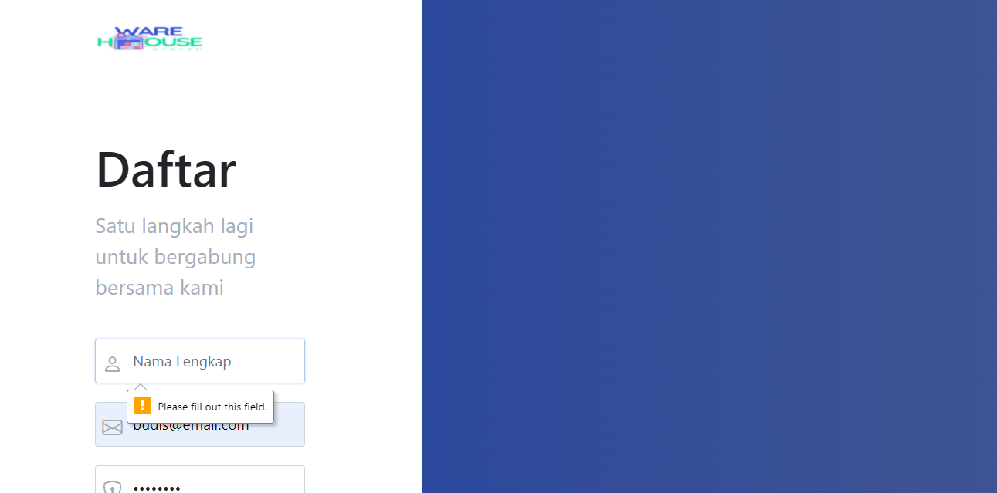
TC-09 | Password kurang dari 8 karakter. | form password diisi dengan panjang kurang dari 8 karakter untuk mengetahui alert/warning | 1. Buka Halaman Daftar Akun (Registrasi) 2. Cari field 'Password' 3. Isi field 'Password' dengan ''hehe" untuk memasukkan password dengan karakter kurang dari 8. 4. Lakukan hal yang sama pada field 'Confirm Password' 5. Lengkapi pengisian field lainnya pada form di halaman Daftar Akun. 6. Klik tombol Daftar. | Password: hehe | Tidak dapat mendaftar karena password kurang dari 8 karakter dan sistem akan menampilkan alert/warning. | Tidak dapat mendaftar karena password kurang dari 8 karakter dan sistem menampilkan alert/warning. | Passed
TC-10 | Alamat tidak terisi. | form alamat dikosongkan alert/warning pada form berfungsi muncul | 1. Buka Halaman Daftar Akun (Registrasi) 2. Kosongkan field 'Alamat' 3. Lengkapi pengisian field lainnya pada form di halaman Daftar Akun. 4. Klik tombol Daftar. |  | Tidak dapat mendaftar karena alamat tidak terisi dan sistem akan menampilkan alert/warning. | Tidak dapat mendaftar, karena sistem meminta agar field 'Alamat' terisi dengan menampilkan alert. | Passed | 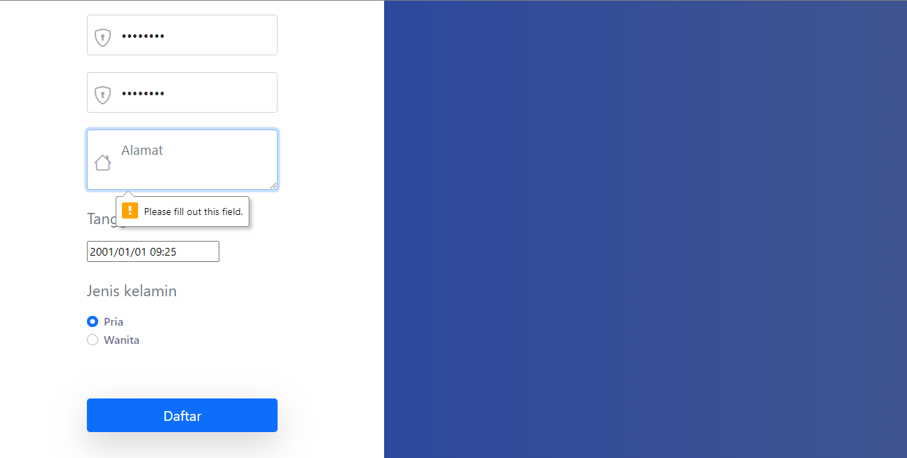
TC-11 | Password dan Confirm Password tidak sama. | alert/warning pada form berfungsi muncul meninformasikan kesalahan | 1. Buka Halaman Daftar Akun (Registrasi) 2. Cari field 'Password' 3. Isi field 'Password' dengan ''hehehehe" 4. Cari field 'Confirm Password' 5. Isi field 'Confirm Password' dengan ''eheheheh" untuk memasukkan karakter yang berbeda dengan field 'Password' 6. Lengkapi pengisian field lainnya pada form di halaman Daftar Akun. 7. Klik tombol Daftar. | Password: hehehehe, Confirm Password: eheheheh | Sistem akan menampilkan alert/warning ketika terdeteksi bahwa Password dan Confirm Password tidak sama. | Sistem mendeteksi adanya ketidaksamaan antara Password dan Confirm Password dengan menampilkan alert. | Passed | 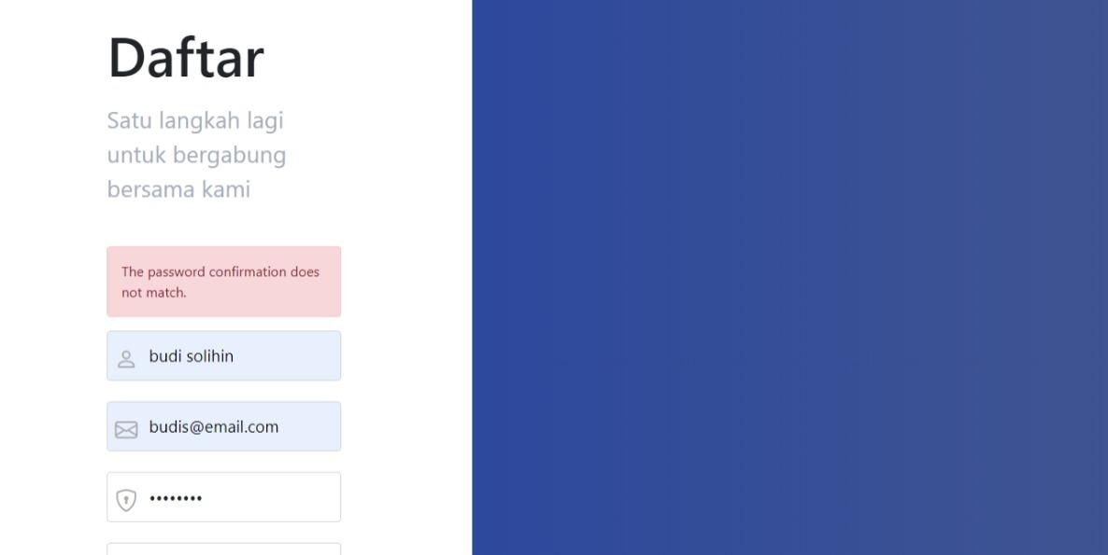
TC-12 | Tanggal lahir tidak terisi. | alert/warning pada form berfungsi muncul meninformasikan kesalahan | 1. Buka Halaman Daftar Akun (Registrasi) 2. Kosongkan field 'Tanggal Lahir' 3. Lengkapi pengisian field lainnya pada form di halaman Daftar Akun. 4. Klik tombol Daftar. |  | Sistem akan menampilkan alert/warning ketika terdeteksi bahwa Tanggal Lahir tidak terisi. | Tidak dapat mendaftar, karena sistem meminta agar field 'Tanggal Lahir' terisi dengan menampilkan alert. | Passed | 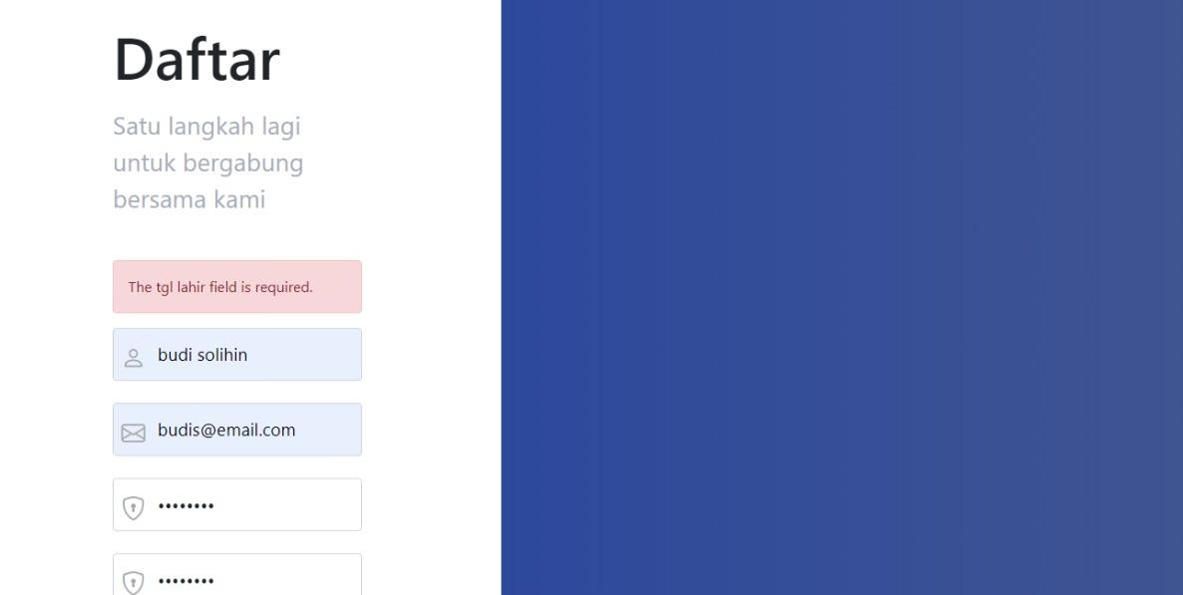
TC-13 | Tanggal lahir diisi setelah tahun 2021 dan tanggal hari ini (tahun belum sampai ke sana). | Memastikan pembatasan pada input tanggal lahir tidak melebihi waktu/tahun sekarang | 1. Buka Halaman Daftar Akun (Registrasi) 2. Cari field 'Tanggal Lahir' 3. Isi field 'Tanggal Lahir' dengan '11-11-2036' (11 November 2036) untuk memasukkan tanggal lahir yang lebih dari waktu/tahun sekarang. 4. Lengkapi pengisian field lainnya pada form di halaman Daftar Akun. 5. Klik tombol Daftar. | Tanggal Lahir : 11-11-2036 | Sistem akan memberi batasan tanggal yang diinput. | Akun tetap berhasil dibuat dengan tanggal lahir yang tidak terbatas dan sistem menampilkan halaman dashboard. | Fail | 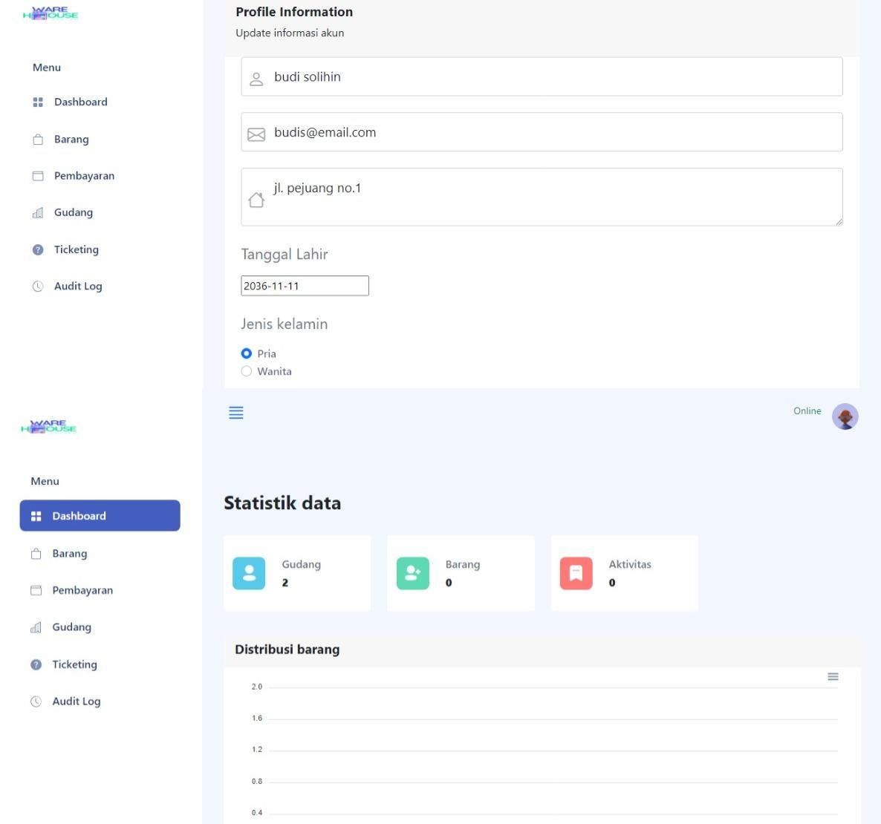
TC-14 | Jenis kelamin tidak terisi. | alert/warning pada form berfungsi muncul meninformasikan kesalahan | 1. Buka Halaman Daftar Akun (Registrasi) 2. Kosongkan field 'Jenis Kelamin' 3. Lengkapi pengisian field lainnya pada form di halaman Daftar Akun. 4. Klik tombol Daftar. |  | Sistem akan memberi alert/warning ketika terdeteksi bahwa Jenis Kelamin belum terisi. | Tidak dapat mendaftar, karena sistem meminta agar 'Jenis Kelamin' terisi dengan menampilkan alert. | Passed | 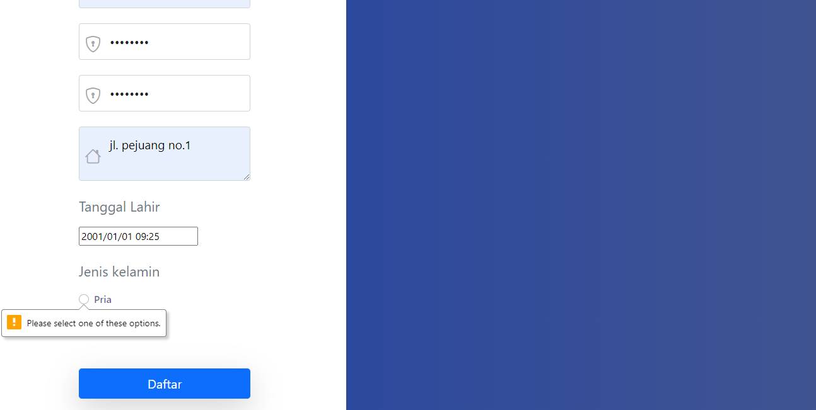
TC-15 | Email terisi dengan email yang telah terdaftar pada sistem. | Memastikan email yang diinputkan benar dan terdaftar pada sistem | 1. Buka Halaman Daftar Akun (Registrasi) 2. Cari field 'Email' 3. Isi field 'Email' dengan Email yang sudah terdaftar yaitu lalala@email.com' 4. Lengkapi pengisian field lainnya pada form di halaman Daftar Akun. 5. Klik tombol Daftar. | Email : ucok@email.com | Sistem akan menolak untuk mendaftarkan email yang sebelumnya telah terdaftar pada sistem. | Sistem mendeteksi adanya kesamaan email pada email yang telah terdaftar pada database sistem, sehingga akun tidak dapat didaftarkan. | Passed | 
TC-16 | akun yang digunakan terdaftar dan benar. | Memastikan yang mengakases akun adalah yang terdaftar pada sistem | 1. Buka Halaman Login 2. masukan ucok@email.com pada fiel email 3. masukan password pada field password 4. Tekan tombol login. | Email: ucok@email.com, password: password | Berhasil Login dan berada di halaman dasboard. | Berhasil Login dan berada di halaman dasboard. | Passed | 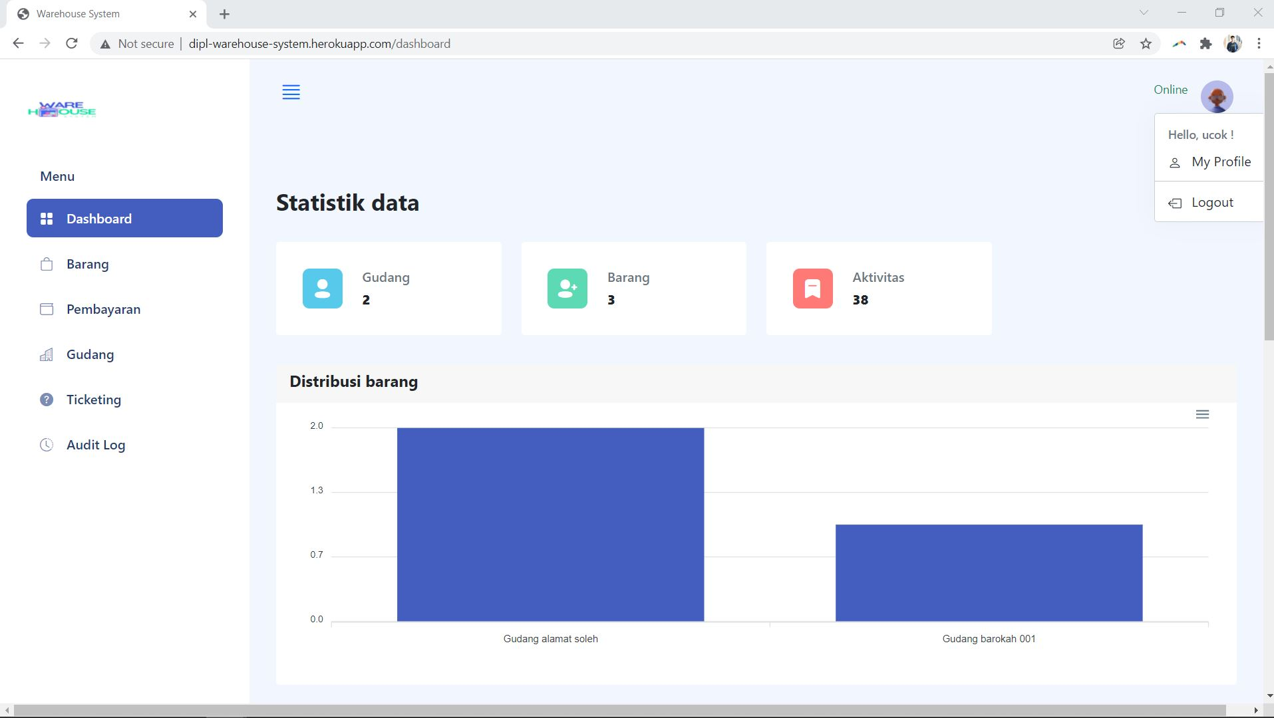
TC-17 | Salah memasukan password | Memastikan password yang salah tidak dapat mengakses sistem | 1. Buka Halaman Login 2. masukan ucok@email.com pada field email 3. masukan paszword pada field password 4. Tekan tombol login. | email : ucok@email.com, password: paszword | Gagal Login dan masih berada di laman Login | Gagal Login dan masih berada di laman Login | Passed | 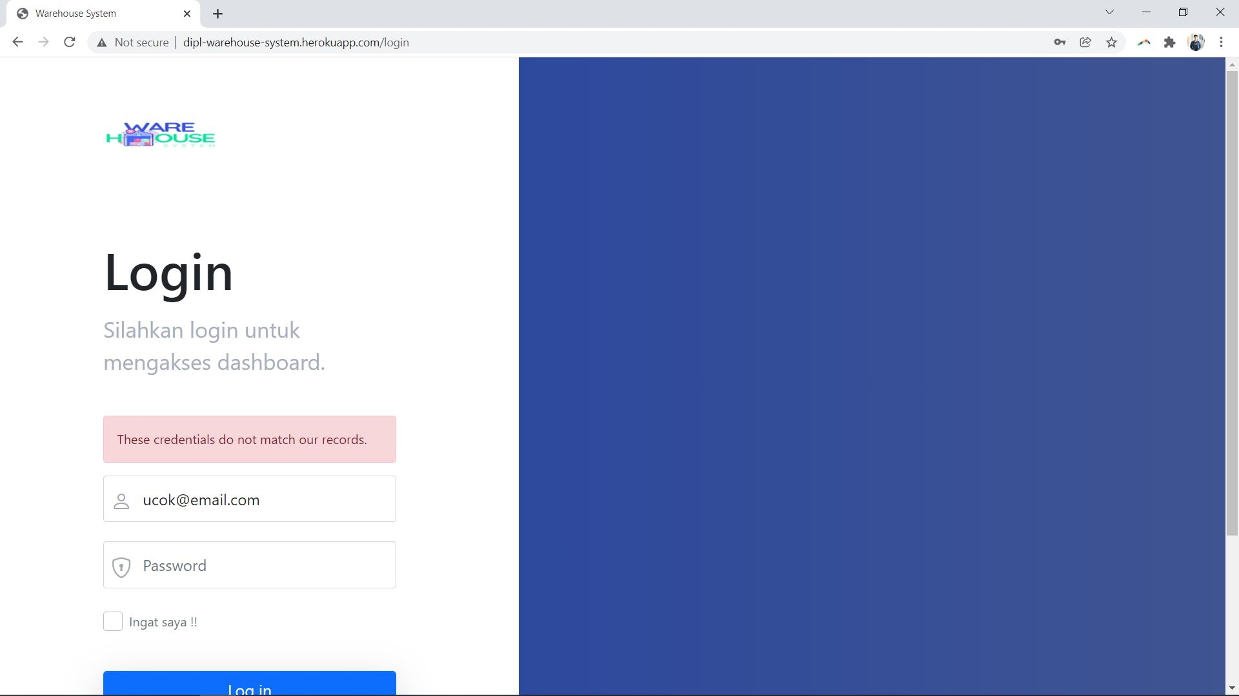
TC-18 | Akun yang digunakan tidak terdaftar. | Memastikan identitas akun yang mengakses sistem terdaftar | 1. Buka Halaman Login 2. masukan ucok@gmail.com pada fiel email 3. masukan password pada field password 4. Tekan tombol login. | Email: ucok@gmail.com, password: password | Gagal Login dan masih berada di laman Login | Gagal Login dan masih berada di laman Login | Passed | 

